作成方法
（1） 「単位登録シート」で、講習会の登録をする | （2） 登録が終わったら、「提出用シート」の内容に誤りがないか確認し、
 | 「提出用シート」をA4サイズで印刷する
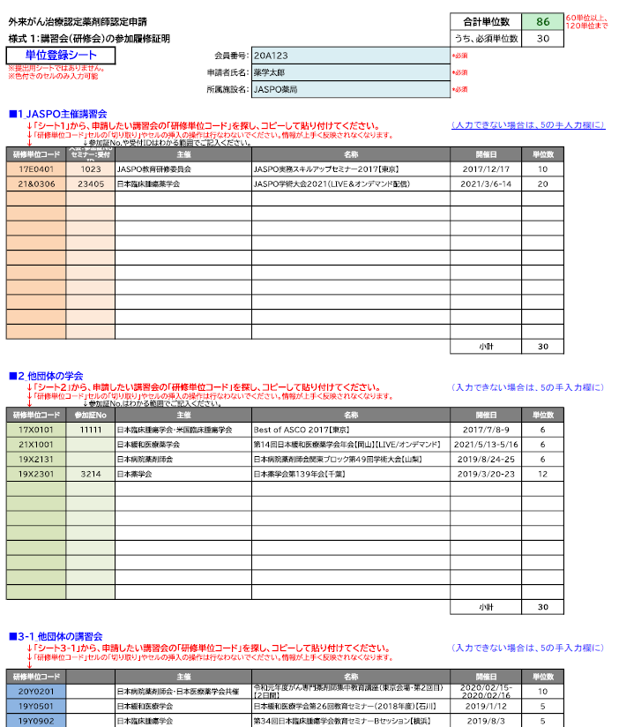
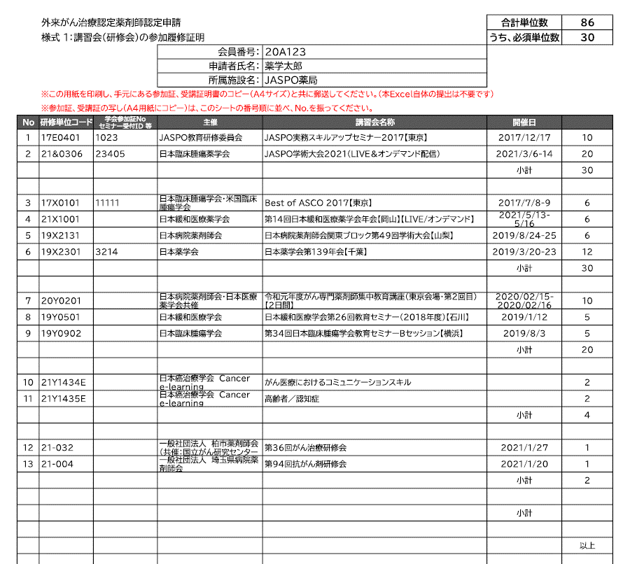

「単位登録シート」を作成すると、
「提出用シート」は自動で作成されます。

自動入力されるので、入力不要。

シート1～４ から、申請したい講習会の「研修単位コード」をコピーして、貼り付けてください。

 | （３) 受講証明書の写し（A4用紙にコピー）を用意し、
 | 「提出用シート」の通し番号を付し、記載順に並べる
 | （4) （２)と（３）を、その他の提出書類と共に郵送する

該当するセミナーが漏れていたり、
セミナー情報に誤りがあるなどの場合は、こちらの欄に手入力をしてください。

